Sheet1
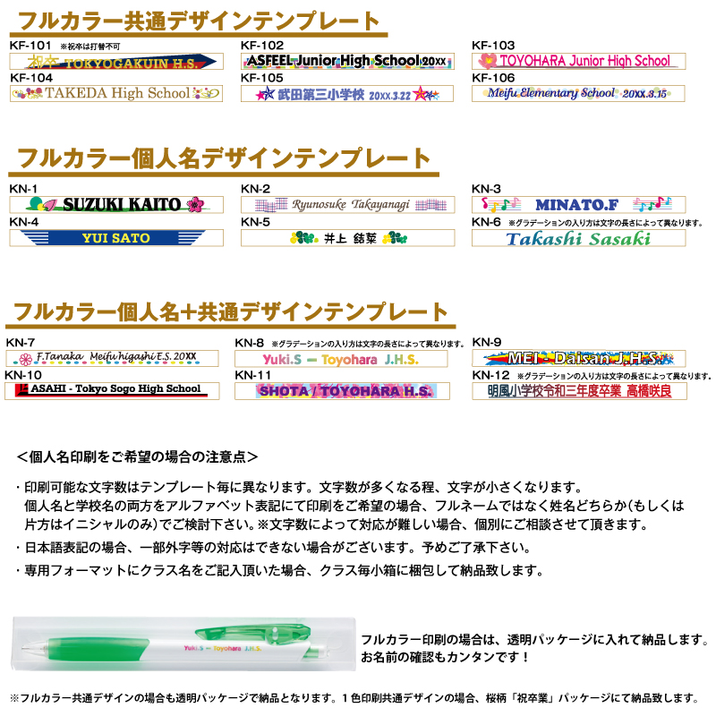
筆記具 個人名フルカラー印刷フォーマット

学校名：
担当者名：
テンプレート： |  |  |  |  | KN-1
 |  |  |  |  | KN-2
 |  |  |  |  | KN-3
 |  |  |  |  | KN-4
通し番号 | クラス | 番号 | 印刷する内容（個人名or個人名＋共通デザイン） | 備考 | KN-5
1 |  |  |  |  | KN-6
2 |  |  |  |  | KN-7
3 |  |  |  |  | KN-8
4 |  |  |  |  | KN-9
5 |  |  |  |  | KN-10
6 |  |  |  |  | KN-11
7 |  |  |  |  | KN-12
8
9
10
11
12
13
14
15
16
17
18
19
20
21
22
23
24
25
26
27
28
29
30
31
32
33
34
35
36
37
38
39
40
41
42
43
44
45
46
47
48
49
50

